Titelseite
INFO der Kreisbrandinspektion
Landkreis Deggendorf, Verfasser: KBR Alois Schraufstetter, Version:01.06.2016
Das Richtwertverfahren
Fragen und Lösungen um das Löschwasser

Erklärung:
Diese Informationen sind in Excel geschrieben, weil Teile des Infoblattes Eingaben verlangen.
Dann rechnet das Blatt für Euch!

Blatt 1 | Titelseite
Blatt 2 | Dateneingabe für Richtwertverfahren | Achtung: Alle Werte stehen auf 1
Blatt 3 | Ergebnisse des Richtwertverfahrens, Achtung hier sind die gelben Felder auszufüllen
Blatt 4 | Festlegungstabelle Grundschutz im Bauleitverfahren, z.B. für neues Bebauungsplanvorhaben
Blatt 5 | Schreiben an die Gemeinde wegen Abfrage "Löschwasserwerte"
Blatt 6 | Ermittlungsblatt zum Zusammentragen der vorhandenen Löschwasserquellen
Blatt 7 | Alle Fachbegriffe sind hier erklärt und nachvollziehbar
Blatt 8 | Wer versorgt die Gemeinde mit Löschwasser, eine rechtliche Darstellung von W. Schober, Bayr. Städtetag

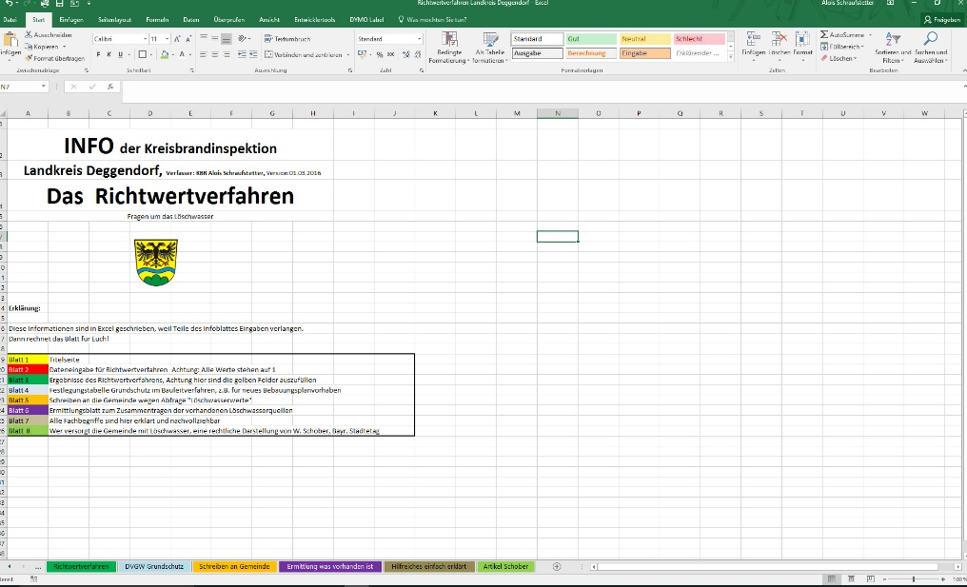
 |  |  | Hier befinden sich die "Blätter" oder
 |  |  | Register, einfach anklicken!

ACHTUNG: Die Felder die nicht zu verändern sind, sind geschützt. Eingabe nur in den Eingabefeldern möglich!

